ゼッケン
★★ ４月２日 少年大会専用 ★★ |  |  |  |  |  |  |  | 申込 締切日 | ２月２８日
 |  |  |  |  |  |  |  |  | (連盟事務局必着)
兵庫県空手道連盟 大会参加評議員 各位
 |  |  |  |  |  |  |  |  | 兵庫県空手道連盟
 |  |  |  |  |  |  |  |  | 事務局

大会用ゼッケンの斡旋販売のお知らせ

 | 兵庫県空手道連盟主催競技大会にて、大会用ゼッケンの斡旋販売を致します。
 | ゼッケン番号・会員番号・選手名・指定の縫い目の場所を印刷してお届けします。
 | なお、この斡旋販売は、任意です。別途ゼッケン制作方法に従い各自でお作り頂くことを基本としています。
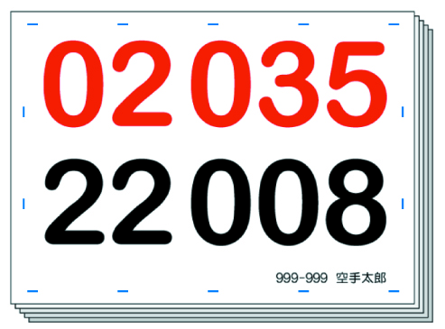
 |  |  |  |  |  |  | 形・組手の２競技用

 |  |  |  |  | ■ゼッケンの仕様
 |  |  |  |  | ○ | 布材質等／ポリエステル 15cm×21ｃｍ

 |  |  |  |  | ○ | インク／顔料インク(汗などの水でにじみにくい。)

 |  |  |  |  | ○ | ほつれ防止加工済み
 |  |  |  |  |  |  | 道着への縫い付けが容易にできます。
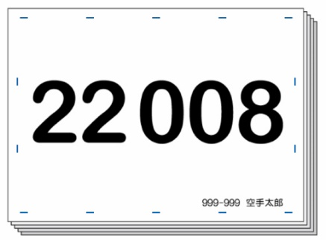

 |  |  |  |  |  |  |  |  | 形又は組手の１競技用

 |  | 会員番号・選手名入り

■ |  | 斡旋価格 | ： １枚 １８０円 (２競技参加で、形・組手別々に制作する場合は、２枚で３６０円です。)

 | ※ 個人でのお申し込みはできません。評議員単位でお申込ください。

■ |  | お届け予定 | ： 抽選後、ゼッケンを制作し、ゼッケン通知と共にお届けいたします。

■ |  | お申込方法 | ： 『申込一覧表』の『(Ｃ) ゼッケン申込＆作成料』欄に記入してお申込みください。
 |  | ※ | 『別々希望選手』及び一部作成で『ゼッケン不要選手』がある場合は、この用紙にも記入頂きご提出ください。

■ |  | お支払方法 | ： 『申込一覧表』に記入し、出場費・広告料と合わせてお支払いください。

 | ★★ ４月２日 少年大会専用 ★★ ゼッケン別々・一部申込書

 | 評議員番号： |  |  | 評議員名 ：

 | 別々希望選手 |  |  |  |  | ゼッケン不要選手

 | ※ | 形・組手両方参加で、別々にゼッケンの必要な選手は、上に会員番号の下３桁を記入してください。形・組手のゼッケンを別々に２枚お届けします。(１名で、２枚の３６０円です。) |  |  |  | ※ | ゼッケンの不要な選手は、上に会員番号の下３桁を記入してください。その選手のゼッケンは制作いたしません。

 | ○ 送付先
 | 〒651-0056 |  |  |  |  |  | ※事務局使用欄
 | 神戸市中央区熊内町5-9-19 ＫＩＣ内 |  |  |  |  |  | 受付 | 入力
 | 兵庫県空手道連盟 事務局 宛
 |  | ＦＡＸ： | ０７８-２４２-０７０１
 |  | E-Mail： | info@hyokuren.jp

